Sheet1
测试目的：户外强光照场景下，比较不同距离+旋转角度时，Dtof识别精度；
测试说明： 1.第一列为模组所处位置及水平向左旋转角度； 2.第二列为模组向上仰的角度； 3.表格第二行为模组距离不同材质墙面的距离； 4.表格第三行为阳光所对应模组的物理位置。
测试日期：XX/XX
测试人：XX

材质 |  | 玻璃纤维 |  |  |  |  |  |  |  |  |  |  |  | 聚氯乙烯
距离cm |  | 5cm |  |  | 10cm |  |  | 20cm |  |  | 30cm |  |  | 5cm |  |  | 10cm |  |  | 20cm |  |  | 30cm
向左旋转 | 向上仰角 | 阳光正对DTOF | 阳光无角度要求 | 阳光正对池壁 | 阳光正对DTOF | 阳光无角度要求 | 阳光正对池壁 | 阳光正对DTOF | 阳光无角度要求 | 阳光正对池壁 | 阳光正对DTOF | 阳光无角度要求 | 阳光正对池壁 | 阳光正对DTOF | 阳光无角度要求 | 阳光正对池壁 | 阳光正对DTOF | 阳光无角度要求 | 阳光正对池壁 | 阳光正对DTOF | 阳光无角度要求 | 阳光正对池壁 | 阳光正对DTOF | 阳光无角度要求 | 阳光正对池壁
距离池底17cm0° (距离水面≥50cm) | 10° | \ | 64 | 68 | \ | 119 | 124 | \ | 222 | 238 | \ | 333 | 338 | / | 60 | 59 | / | 115 | 120 | / | 218 | 231 | 330 | 324 | 330 | 960w²/m
 | 20° | \ | 78 | 86 | \ | 135 | 146 | \ | 249 | 262 | \ | 354 | 356-375(326767) | / | 70 | 71 | / | 133 | 140 | 247 | 239 | 251 | 354 | 348 | 352 | 70000lux | （最大）
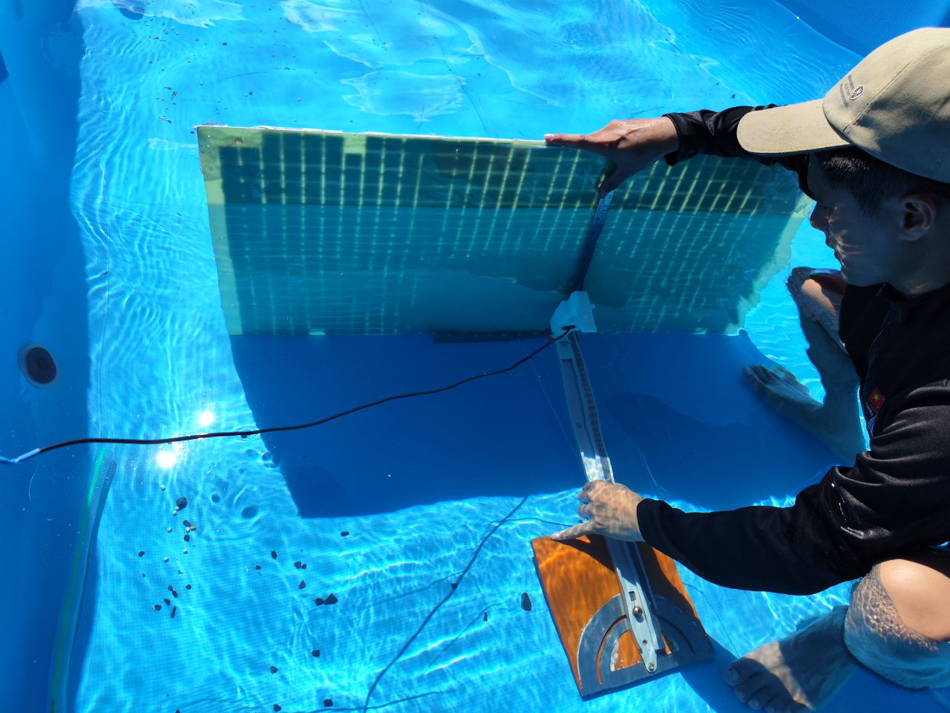
 | 30° | \ | 91 | 105 | \ | 157 | 168 | \ | 262 | 285 | \ | 360-377（32767） | 32767 | / | 89 | 90 | / | 166 | 171 | 265-284 | 263 | 264-282 | 378(32767) | 354-377(32767) | 358-378(32767)
距离池底17cm10° (距离水面≥50cm) | 10° | \ | 71 | 77 | \ | 122 | 128 | \ | 230 | 242 | \ | 335 | 338 | / | 57 | 57 | / | 119 | 122 | / | 226 | 233 | 332 | 327 | 332
 | 20° | \ | 82 | 91 | \ | 140 | 150 | \ | 248 | 262 | \ | 355（32767） | 356-377(32767) | / | 71 | 71 | / | 141 | 142 | 251 | 246 | 254 | 353 | 349 | 354
 | 30° | \ | 97 | 110 | \ | 162 | 185 | \ | 262 | 284 | \ | 362-379（32767） | 32767 | / | 89 | 90 | / | 167 | 171-186 | 283 | 263 | 264-281 | 361-380(32767) | 354-377(32767) | 32767
距离池底17cm20° (距离水面≥50cm) | 10° | \ | 74 | 78 | \ | 125 | 128 | \ | 238 | 241 | \ | 336 | 338 | / | 60 | 58 | / | 125 | 131 | / | 227 | 233 | 335-344 | 327 | 335
 | 20° | \ | 85 | 100 | \ | 144 | 150 | \ | 259 | 262 | \ | 354-374（32767） | 355-377(32767) | / | 72 | 72 | / | 151 | 154 | 255 | 248 | 258 | 354-369 | 352 | 356
 | 30° | \ | 98 | 110 | \ | 178 | 187 | \ | 283 | 285 | \ | 32767 | 32767 | / | 95 | 91 | / | 189 | 189 | 284 | 282 | 283 | 32767 | 356-378(32767) | 32767
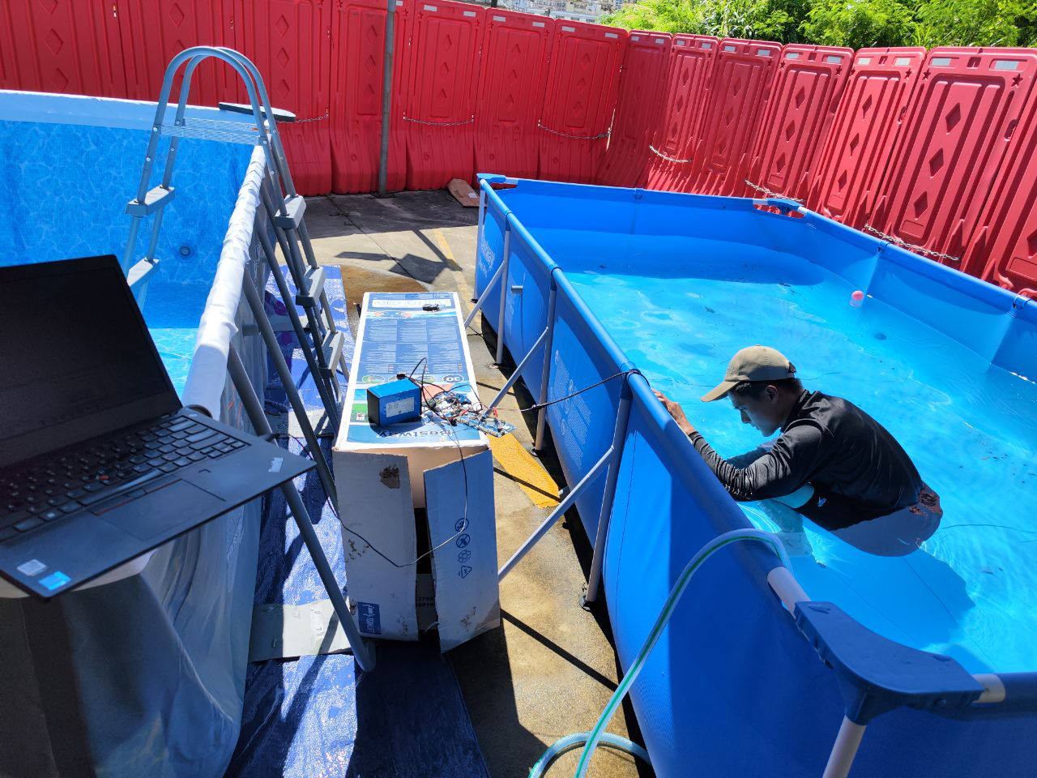
距离池底17cm30° (距离水面≥50cm) | 10° | \ | 78 | 83 | \ | 134 | 138 | \ | 242 | 257 | \ | 337 | 338-355(32767) | / | 60 | 59 | / | 132 | 139 | / | 249 | 237 | 333 | 335 | 351
 | 20° | \ | 97 | 102 | \ | 162 | 165 | \ | 262 | 282 | \ | 354-378(32767) | 32767 | / | 78 | 77 | / | 168 | 173 | 259-270 | 260 | 261 | 371 | 371 | 372
 | 30° | \ | 108 | 126 | \ | 204 | 205 | \ | 285-303（32767） | 303（32767） | \ | 32767 | 32767 | / | 103 | 99 | / | 191-207 | 32767 | 283(32767) | 284 | 284 | 32767 | 32767 | 32767
距离水面25cm0° | 无
距离水面25cm10° | 无
距离水面25cm20° | 无
距离水面25cm30° | 无
距离水面6cm0° | 无
距离水面6cm10° | 无 |  |  |  |  |  |  |  |  |  |  |  |  |  |  |  |  |  |  |  |  |  |  |  |  | 阳光正对DTOF短距离会被墙面挡住 “/”表示
距离水面6cm20° | 无
距离水面6cm30° | 无

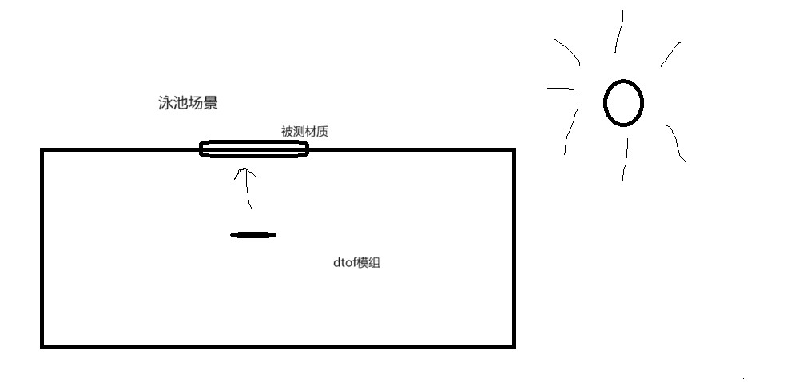
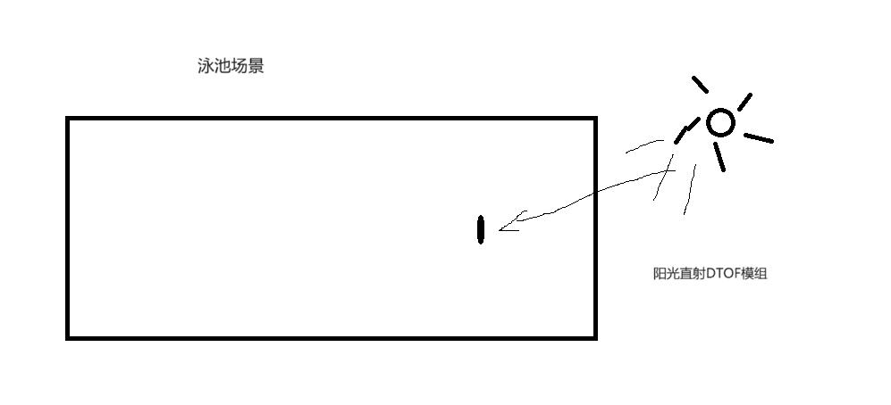
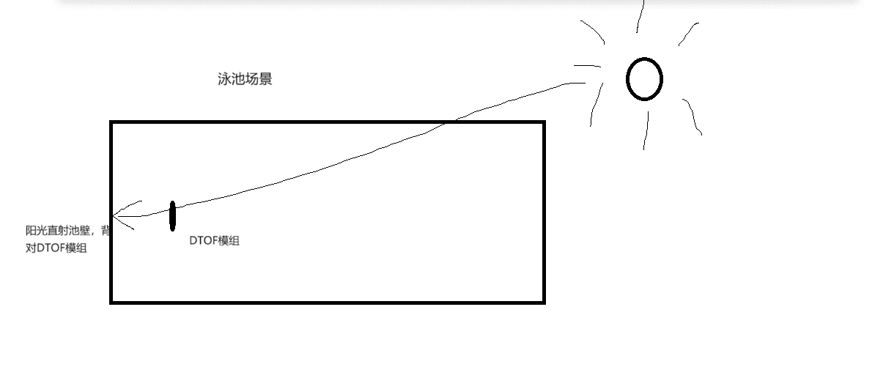
示意图说明：

